Planilha1
Chove e Não Molha
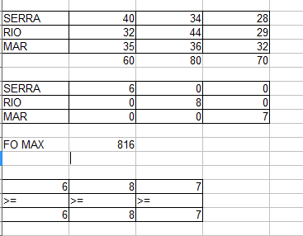
SERRA | 40 | 34 | 28
RIO | 32 | 44 | 29
MAR | 35 | 36 | 32
 | 60 | 80 | 70
VARIAVEIS

